Hinweise
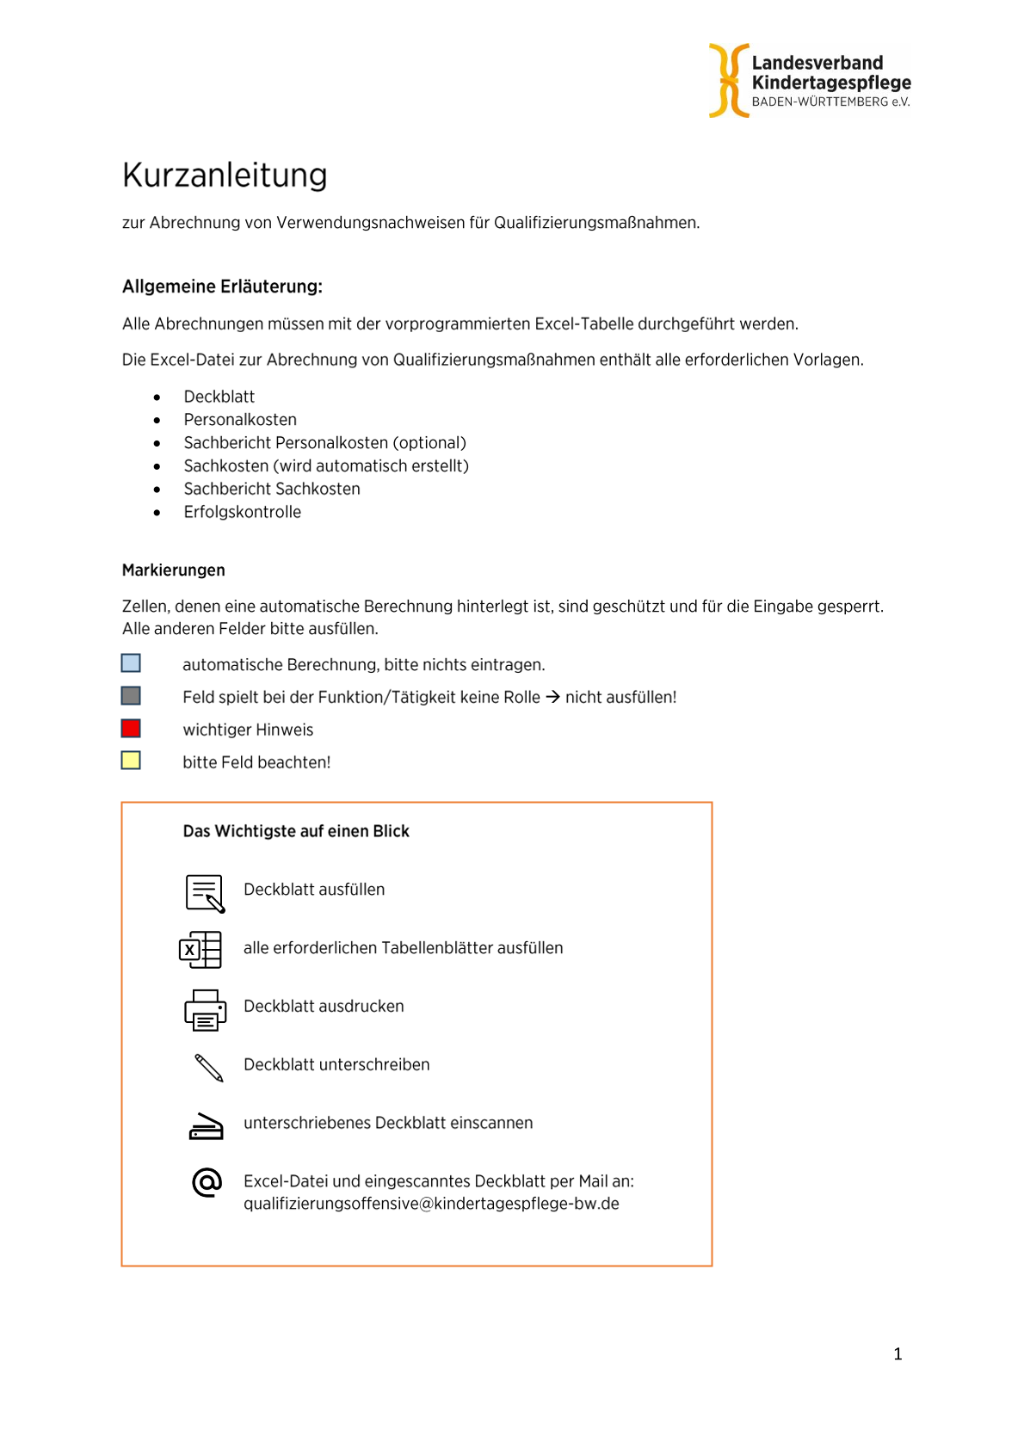
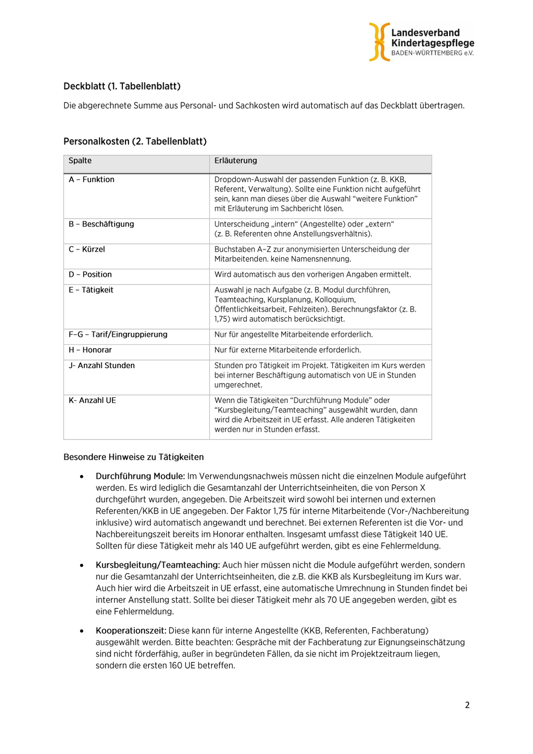
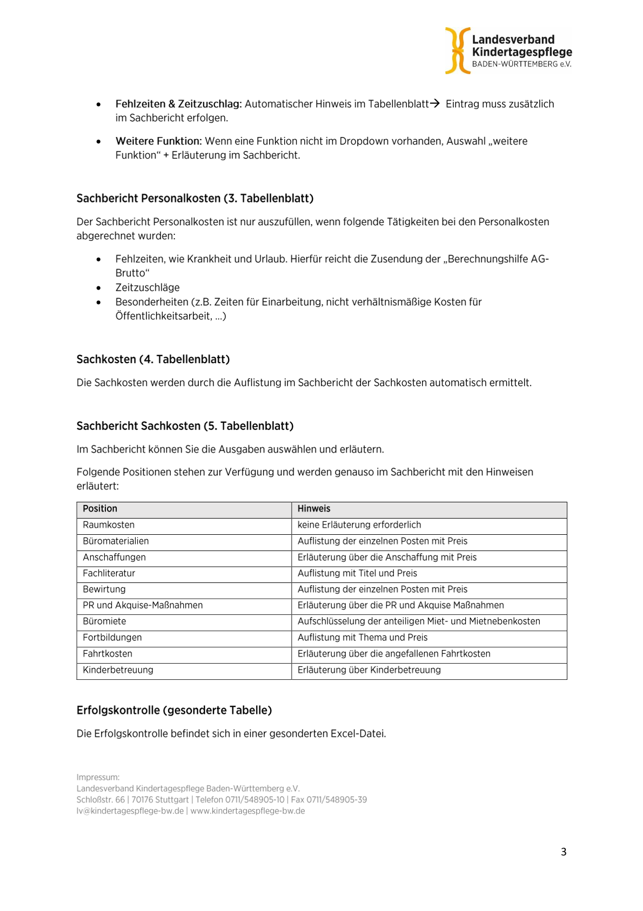
Link zur Anleitung auf unserer Homepage: https://kindertagespflege-bw.de/wp-content/uploads/2026/07/Kurzanleitung_Verwendungsnachweise_2.0.pdf

